Фото
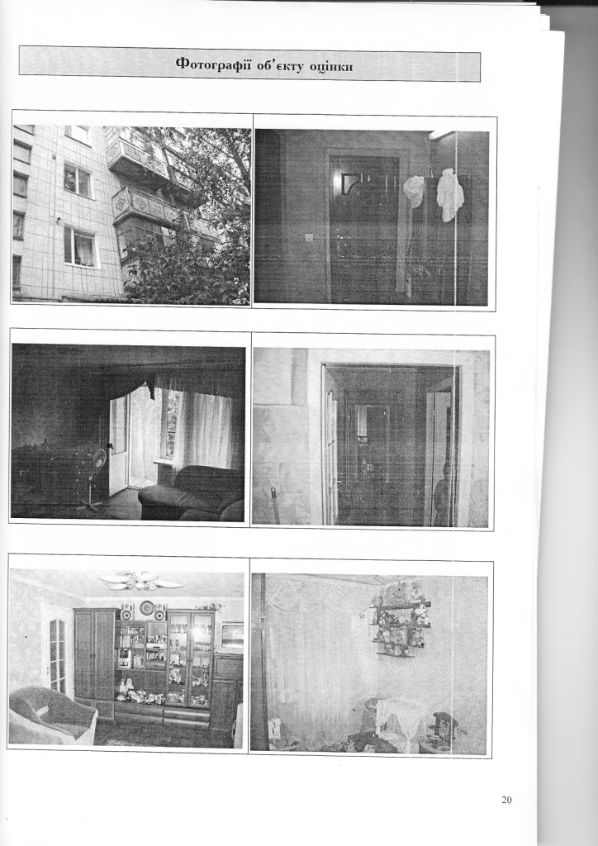
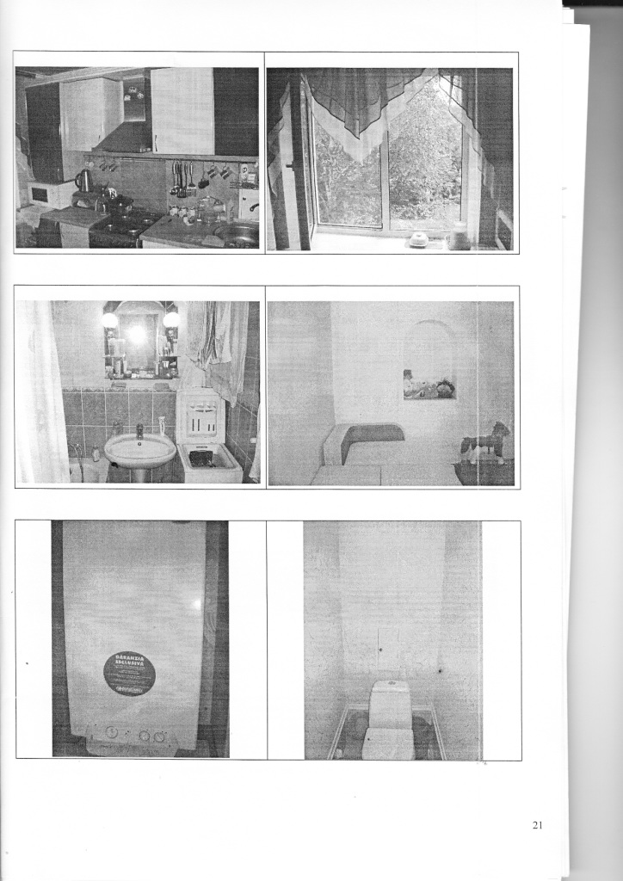
Результати фотофіксації об'єкту
 | м.Кропивницький, вул.Родимцева

